42
Modelo EU MR4 – Comparação das estimativas de VaR com os ganhos/perdas |  |  | Voltar ao Índice
Euros
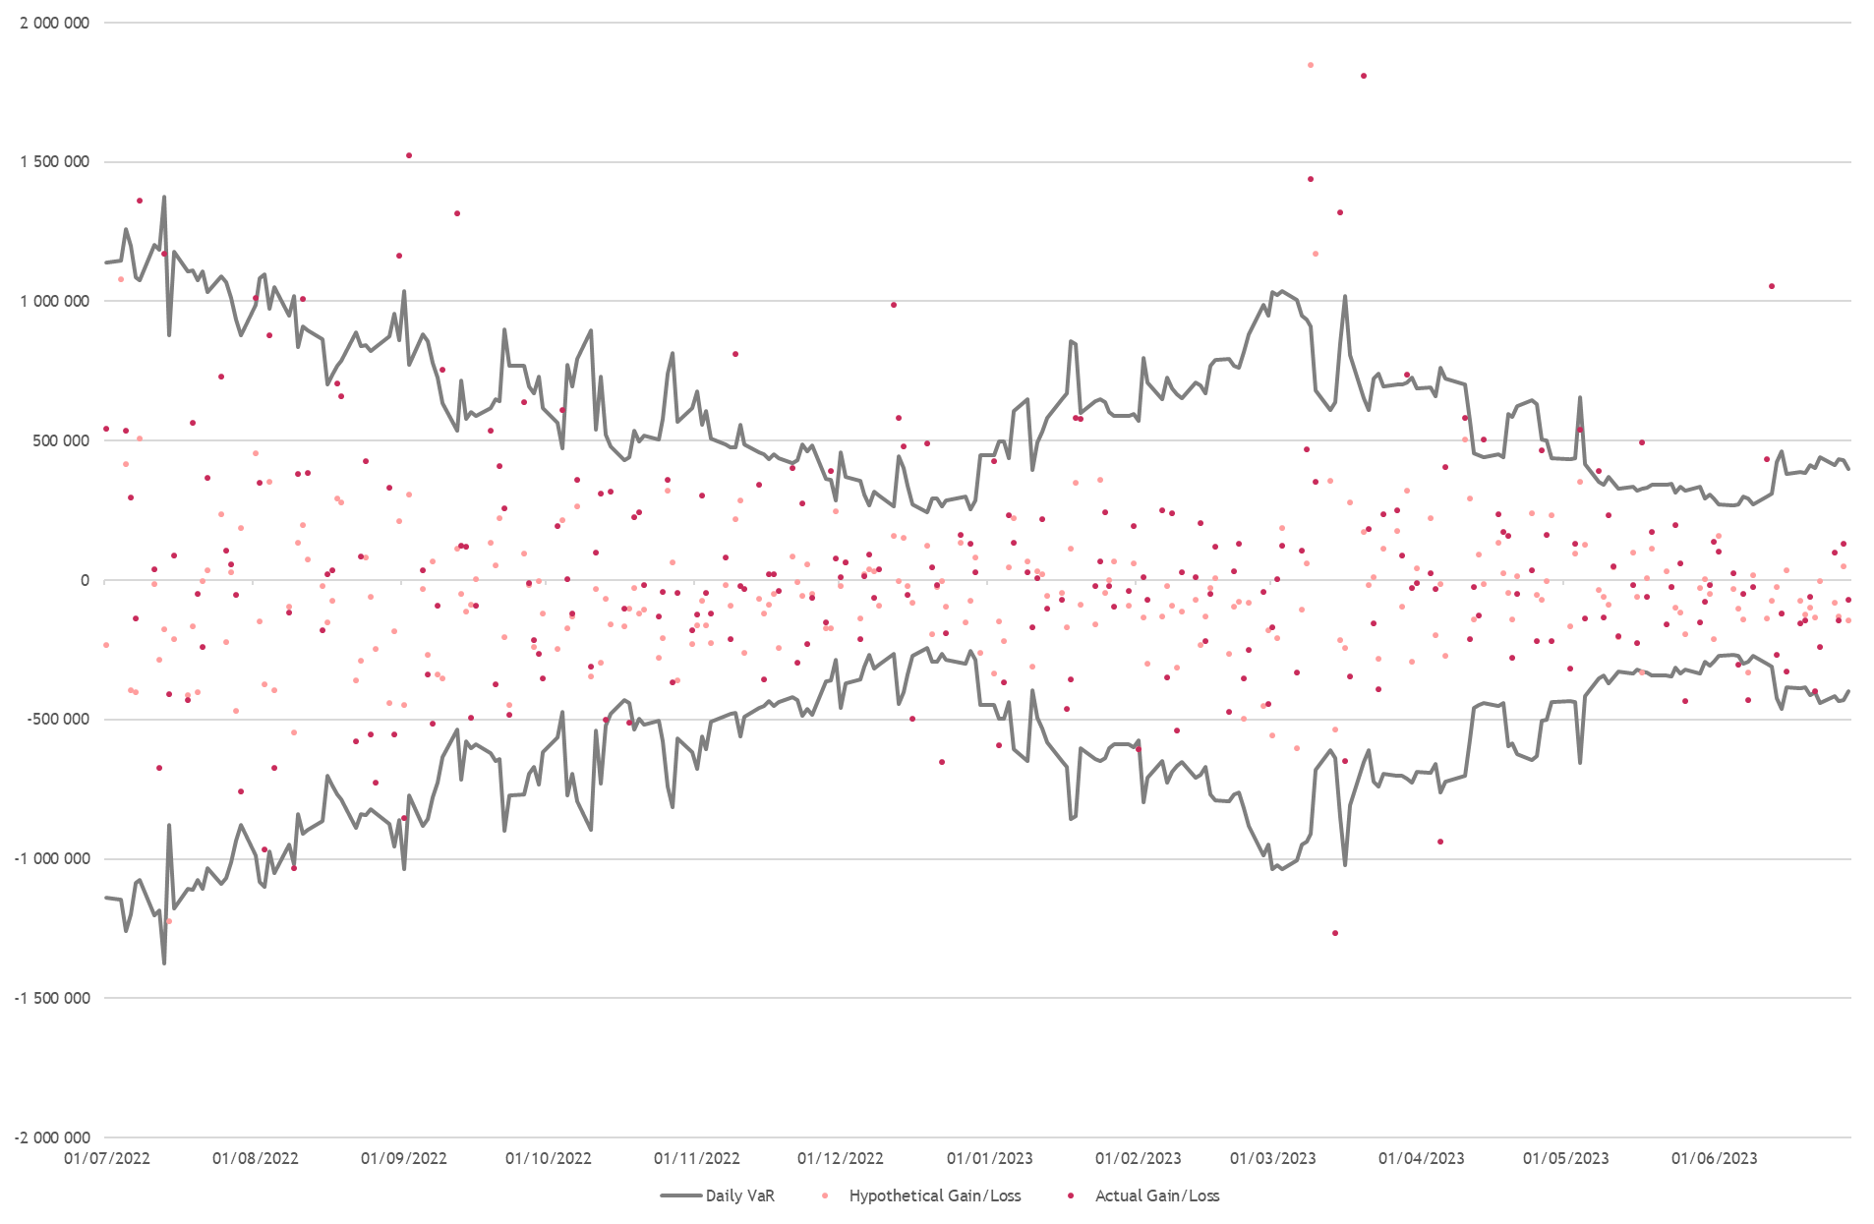

Data | VaR-P&L | Key Driver
2022-08-09 | -13,435 | Movimentos nas taxas de câmbio
2022-10-18 | -69,406 | Movimentos nas taxas do mercado monetário e nos rendimentos da dívida soberana; e perdas nos produtos de alocação de ativos
2022-12-16 | -226,109 | Perdas em produtos de alocação de ativos
2022-12-22 | -388,944 | Perdas em produtos de alocação de ativos
2023-01-03 | -94,135 | Movimentos nas taxas de rendibilidade da dívida soberana.
2023-02-01 | -34,049 | Perdas em produtos de alocação de ativos; Movimentos nas taxas de rendibilidade da dívida soberana.
2023-03-14 | -626,306 | Perdas em produtos de alocação de ativos; Movimentos nas taxas de rendibilidade da dívida soberana.
2023-04-05 | -174,811 | Perdas em produtos de alocação de ativos.
2023-05-26 | -111,114 | Alterações nas taxas de câmbio; Perdas em produtos de alocação de ativos; Movimentos nas taxas de rendibilidade da dívida soberana.
2023-06-06 | -29,702 | Alterações nas taxas de câmbio; Movimentos nas taxas de rendibilidade da dívida soberana.
2023-06-08 | -137,040 | Alterações nas taxas de câmbio; Movimentos nas taxas de rendibilidade da dívida soberana.

